Sheet1
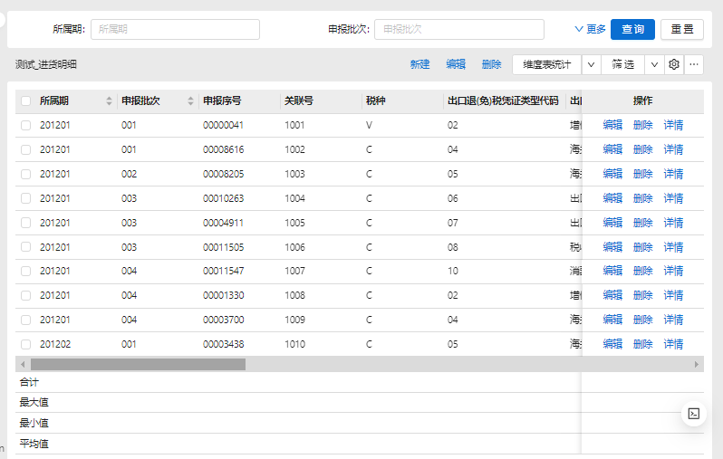
工具栏增加 | 工具栏删除 | 工具栏编辑 |  |  | 工具栏导入 | 工具栏导出 | 工具栏设置 | 工具栏全屏 | 工具栏刷新 | 工具栏筛选
1 | 1 | 1 |  |  | 1 | 1 | 1 | 1 | 1 | 1

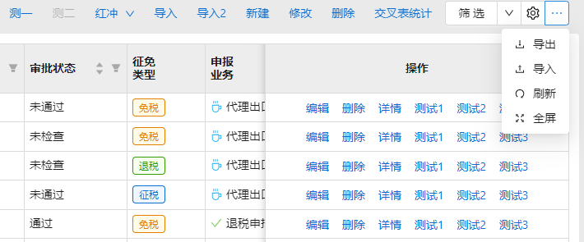

 |  |  |  | 列表列编辑 | 列表列删除 | 列表列详情
 |  |  |  | 1 | 1 | 1

 |  |  |  |  | 自定义按钮工具栏 |  |  | 自定义按钮列表列
 |  |  |  |  | 测一&fun1&btn1,测二&fun&btn2 |  |  | 测试1&fun3&btn3,测试2&fun4&btn4

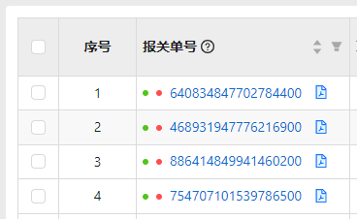
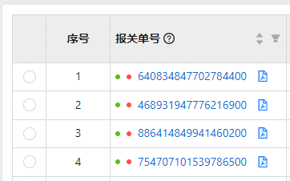

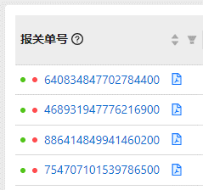
列表序号 | 列表边框 | 列表首选项
1 | 1 | checkbox
 |  | radio

无序号、边框、列表首选项

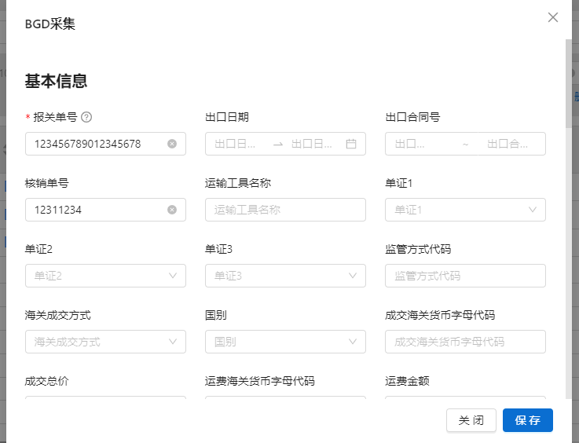

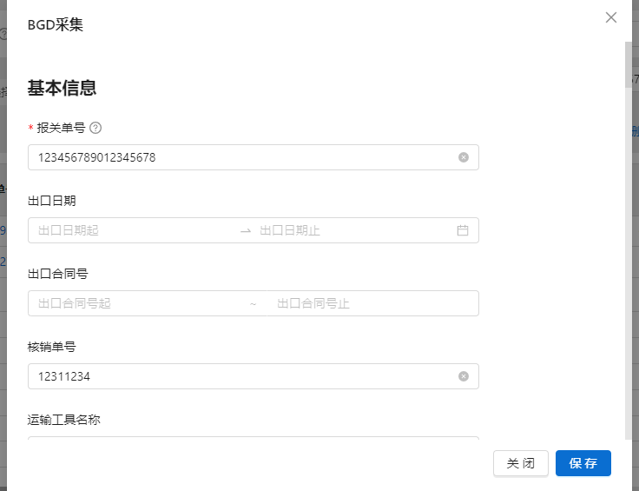

表单布局 | 表单宽度
horizontal | 960
vertical | 1200
4 | max

表单布局 | 表单宽度
horizontal | 960
vertical | 1200
4 | max
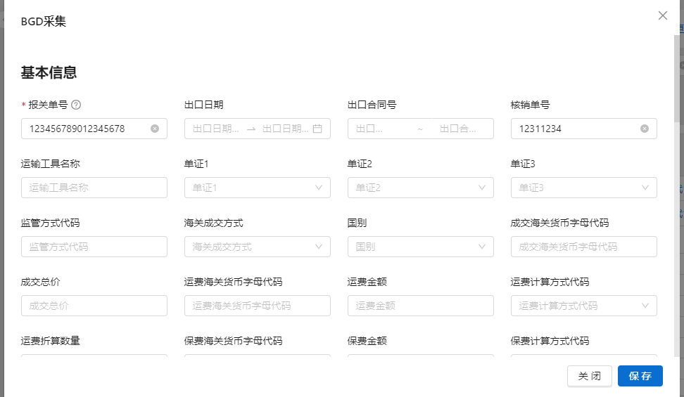

 |  |  | 列表项 对齐方式 | 列表项 固定列 | 列表项 合并列头
 |  |  | L | L | 5
 |  |  | R | R

居左固定
居右固定
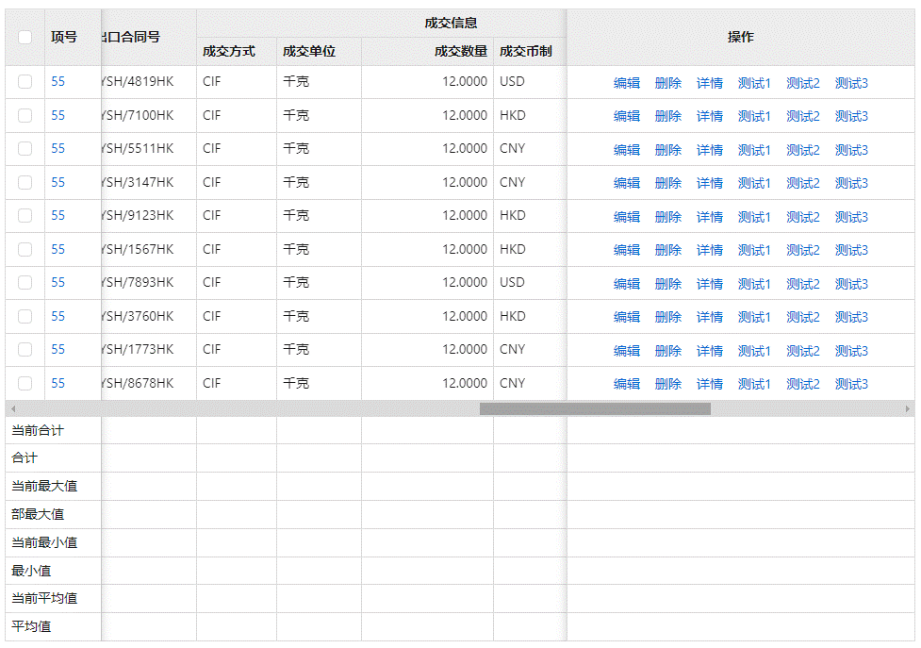

居左对齐
居右对齐

 | 列表项 列宽 | 列表项 排序开关 | 列表项 超出隐藏 | 列表项 格式化列 |  |  | 列表项 开启标识 | 列表项 主键标识 | 列表项 隐藏标识 | 列表项 序列
 | 180 |  | 1 | YYYY-MM-DD |  |  | 1 | 1 | 1
 | 140 | 1 |  | 0,0.0000 |  |  | 1
参照参数说明

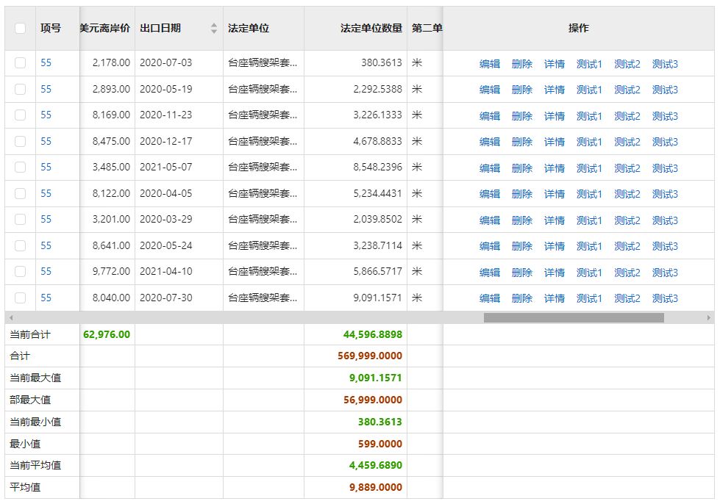

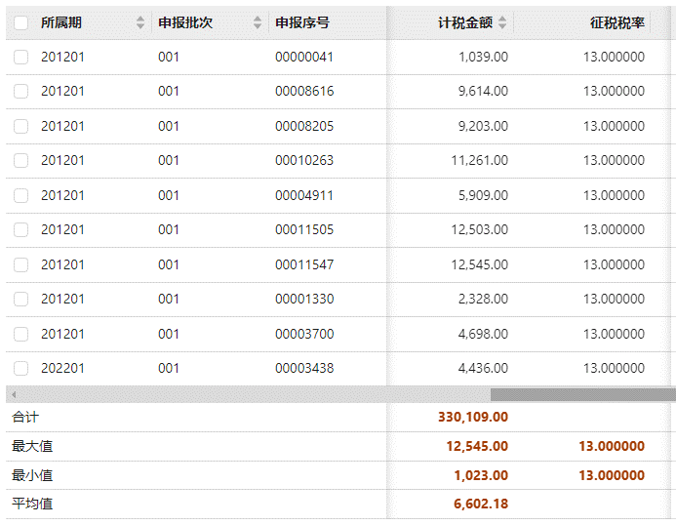

 |  |  |  | 列表项统计
 |  |  |  | 1
 |  |  |  | max,min
 |  |  |  | max,min,sum,avg

 |  | 筛选项类型 |  |  | 筛选项类型扩展参数 |  |  | 筛选项名称 | 筛选项位置 | 筛选项占位符
 |  | Input |  |  |  |  |  |  | 工具栏
 |  | Select |  |  | code_dm_ckts_hgjgfs |  |  |  | 列表头
 |  | DatePicker |  |  | range
 |  | InputNumber |  |  | range
 |  | Radio |  |  | code_dm_ckts_hgjgfs |  |  |  | 列表头
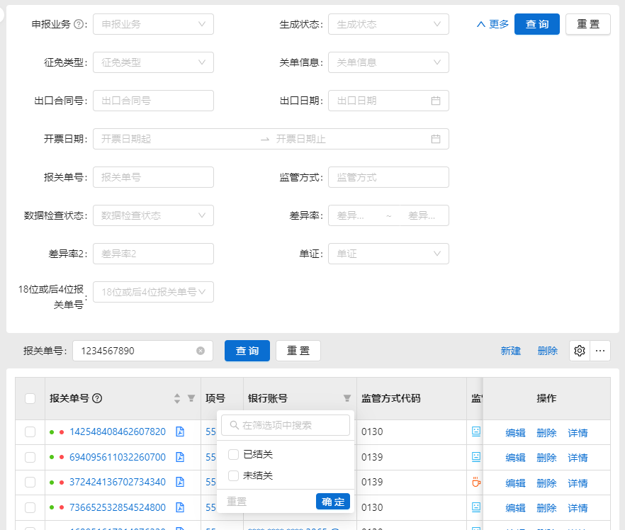

参照参数说明
 |  |  | 筛选项布局 |  |  | 筛选项序列
 |  |  | 100
 |  |  | 66

 | 表单项类型 |  | 表单项格式化 |  | 表单项只读 | 表单项类型扩展参数 | 表单项 布局
 | Input |  |  |  | 1 |  | 66
 | DatePicker |  | YYYY-MM-DD |  |  | range | 100

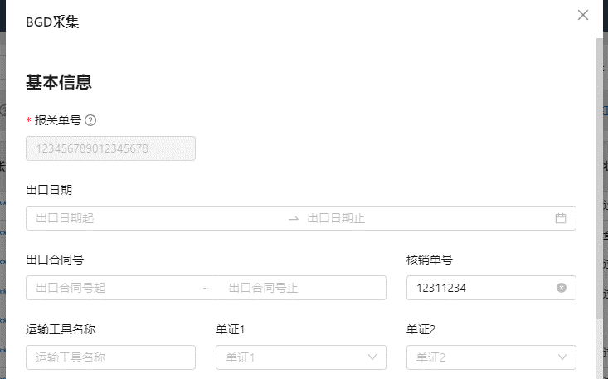

参照参数说明

 | 表单项 开启 | 表单项事件失去焦点 | 表单项事件得到焦点 | 表单项事件值改变 | 表单项 验证 | 表单项 序列

 | 列表扩展
 | card




 |  |  |  |  |  |  |  |  |  | 列表项格式化列
 |  |  |  |  |  |  |  |  |  | media:imagepath
 |  |  |  |  |  |  |  |  |  | media:title
 |  |  |  |  |  |  |  |  |  | media:description
 |  |  |  |  |  |  |  |  |  | media:videopath

 |  |  |  |  |  |  |  |  |  | 预览的视频地址

